©一周进步
©版权声明 B站的小伙伴你好，感谢遇见爱学习的你，如果想了解更多内容，可以点击右侧图片进入一周进步官网，里面有更多知识等你学习👉 此外，还需要严肃的和大家声明几点： 本课程虽然在B站免费提供给大家，但版权仍归一周进步所有，未经书面同意私自录制、转载传播等行为均属侵权行为。 一周进步官网平台上所有内容，包括但不限于视频、文字、图片均由一周进步或其他权利人依法拥有其知识产权，包括但不限于著作权、商标权、专栏权等。未经一周进步的明确书面特别授权，任何人不得为任何目的使用以及向任何自然人或单位提供出售、营销、出版或利用一周进步官网上提供的任何内容或服务。 如有违反者，将承担由此给一周进步或其他权利人造成的一切损失。 祝大家学习愉快 | 

开始
欢迎使用 Excel

从网上获取的数据如何处理

开始吧 >

1.腾讯疫情数据
设置标题行 处理数据要确保标题行有意义，易于理解。
从腾讯新闻疫情追踪网站上，获取国内实时疫情数据。仅展示省、自治区、直辖市现有确诊数据即可。
每30分钟自动更新数据。
参考数据来源：
https://news.qq.com/zt2020/page/feiyan.htm
任务要求
1
2
3
筛选删除不必要的行列 通过筛选缩小数据范围，只显示想要的数据。在复杂的情况下，可能需要执行一系列筛选以获取所需结果。
Power Query > 2016及以上自带

下一步 >

作业-基金历史净值
从天天基金网，获取163407这支基金的历史净值。
每次打开文件自动更新数据。
参考数据来源：
http://fund.eastmoney.com/163407.html
作业练习

作业-人口普查数据
从国家统计局网站上，获取中国2010年人口普查资料中各地区户数、人口数和性别比的数据。数据抓取后自行合并表头单元格。
参考数据来源：
http://www.stats.gov.cn/tjsj/pcsj/rkpc/6rp/html/A0101a.htm
任务要求

2.数据清洗入门
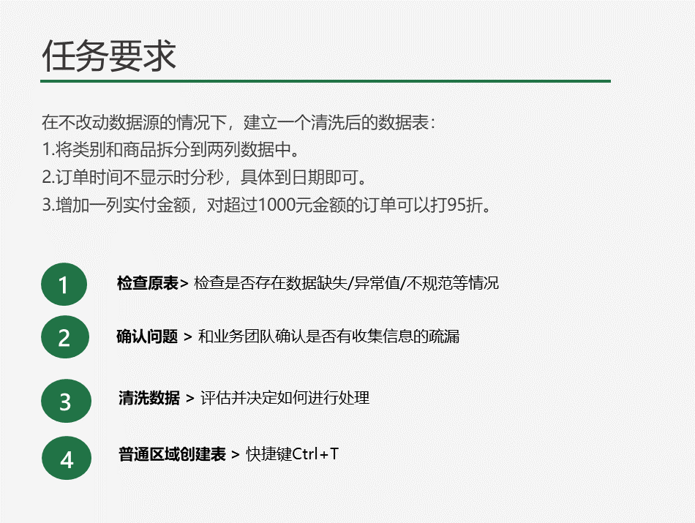
2021年1-12月份销售订单
类别/商品 | 顾客姓名 | 订单时间 | 金额
蔬菜-苗菜 | 王五 | 2021-01-16 07:12:20 | 990
肉禽蛋-牛肉 | 张三 | 2021-02-16 21:36:20 | 1137
肉禽蛋-羊肉 | 李四 | 2021-05-18 16:48:20 | 99999999
肉禽蛋-猪肉 | 王五 | 2021-07-27 19:12:20 | 361
蔬菜-菌菇 | 王五 | 2022-06-03 12:00:20 | 341
海鲜水产-鱼 | 张三 | 2021-07-06 00:00:20 | 335
蔬菜-根茎菜 |  | 2021-08-06 07:12:20 | 2119
海鲜水产-虾 | 赵六 | 2021-03-07 02:24:20 | 1422
海鲜水产-贝 | 赵六 | 2021-09-07 07:12:20 | 1050
肉禽蛋-家禽 | 王五 | 2021-12-08 16:48:20 | 2013
蔬菜-叶菜 | 李四 | 2021-11-09 12:00:20 | 1612
海鲜水产-蟹 | 赵六 | 2021-05-10 07:12:20 | 829
肉禽蛋-蛋 | 赵六 | 2021-05-12 02:24:20 | 1454
蔬菜-根茎菜 | 张三 |  | 999

